Задание 3
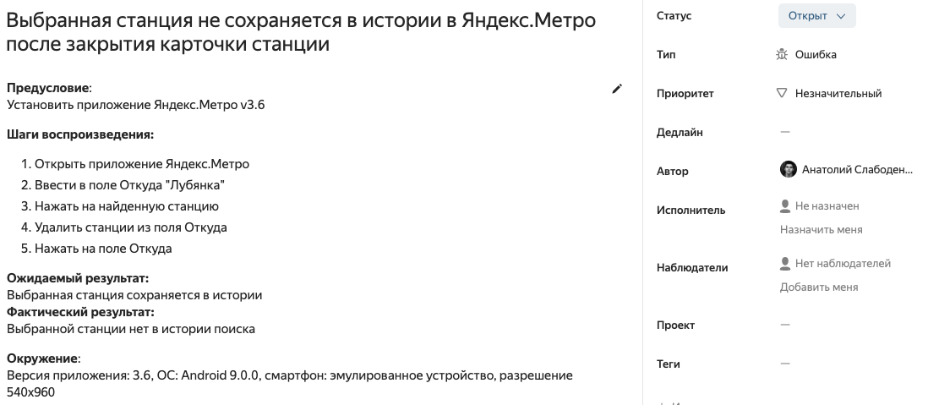
3. Написать баг-репорт для наиболее интересного\запоминающегося бага, который был найден вами за последнее время.

Один из запоминающихся баг-репортов был найден мной при тестировании старой версии мобильного приложения Яндекс Метро:

